Sheet1
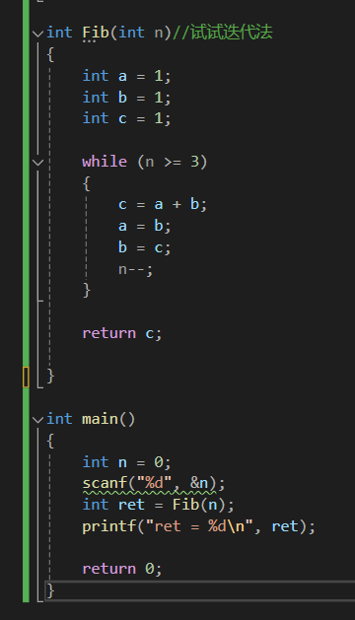

 |  | Test_2024_6_12 P_43

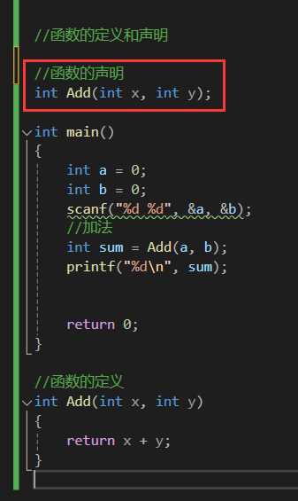
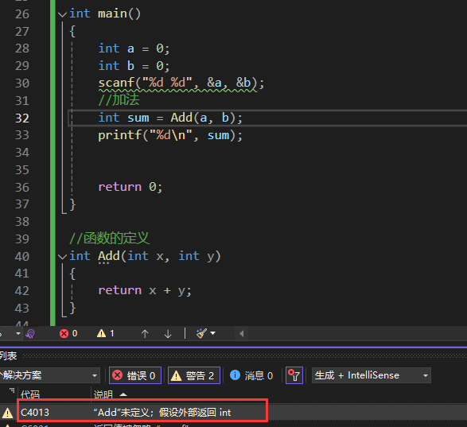

 |  |  |  |  |  | 这里的x，y可写可不写，要是为了和下面保持一致，就写上

 |  |  | 你要是把函数放在后面了

 |  |  | 代码是从前往后扫描，前面没找到Add，就报警了

 |  |  | 所以要给函数声明 |  |  |  | 不写也可以，不影响

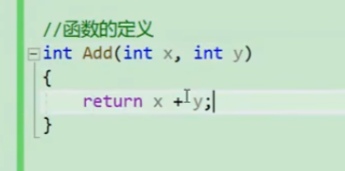

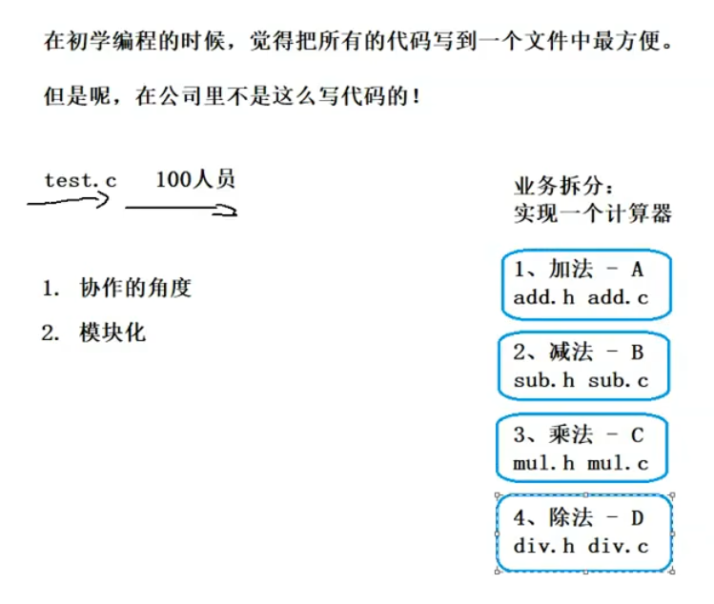
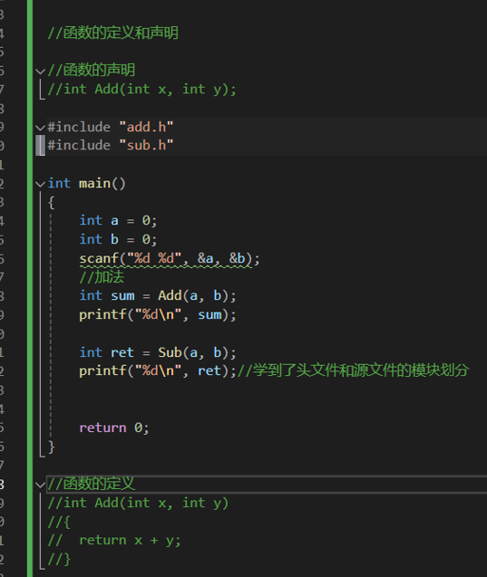

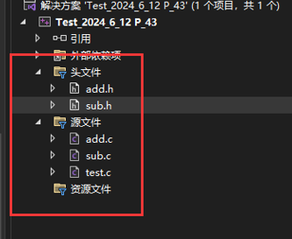

为什么要分离头文件和源文件？——如下 | 详情见P44，详细的讲解了头源文件分离加密出售的内容
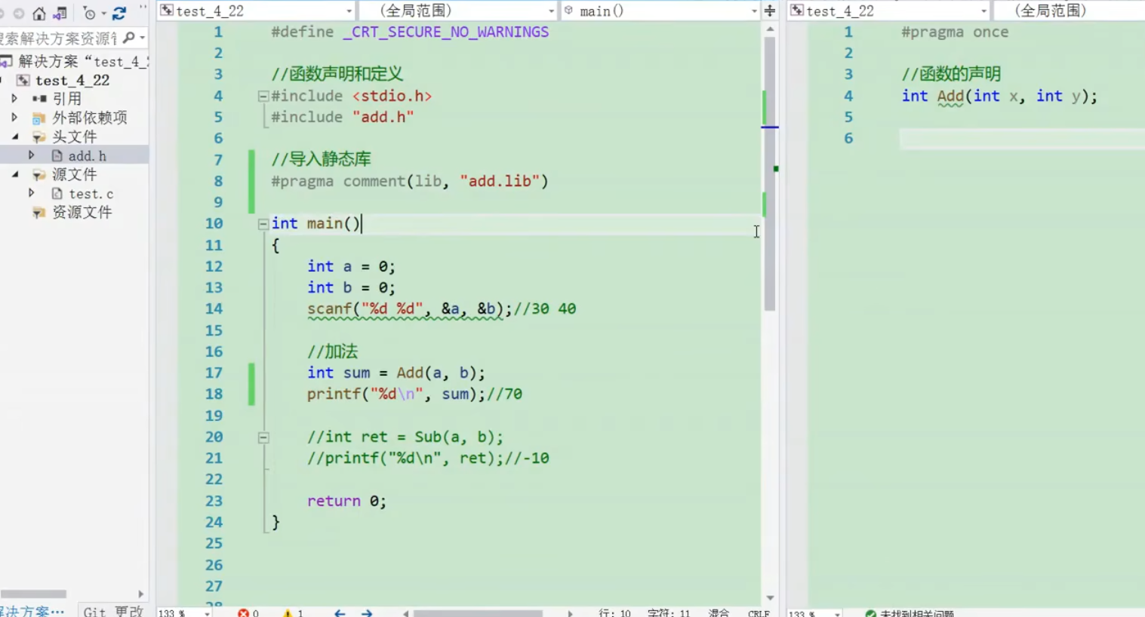

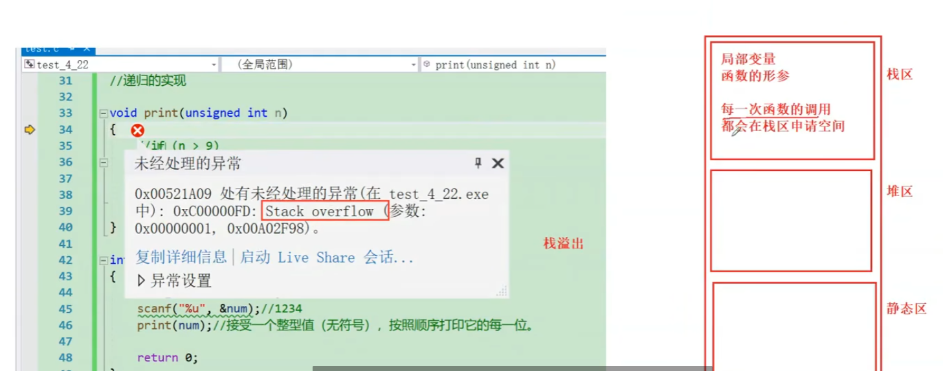

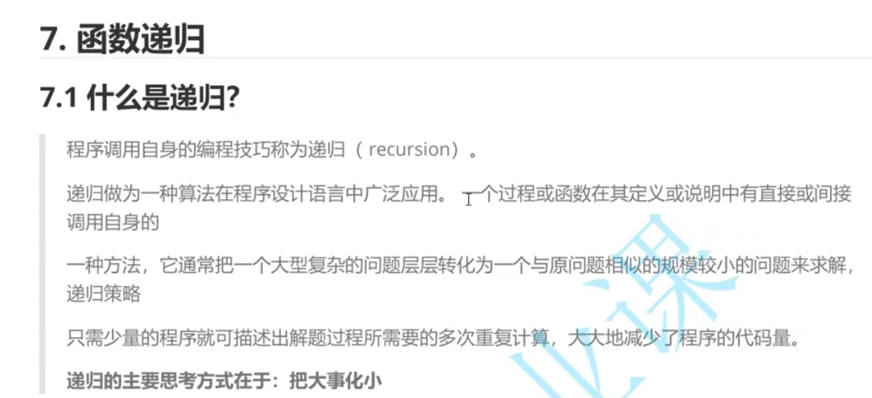

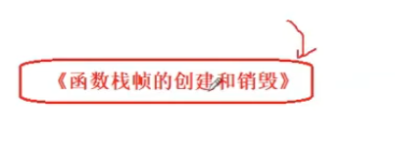

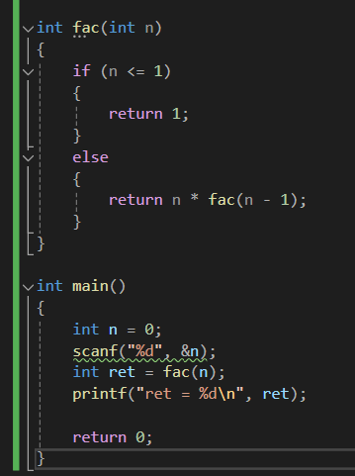

 |  |  |  |  | 比如阶乘，就是典型的递归

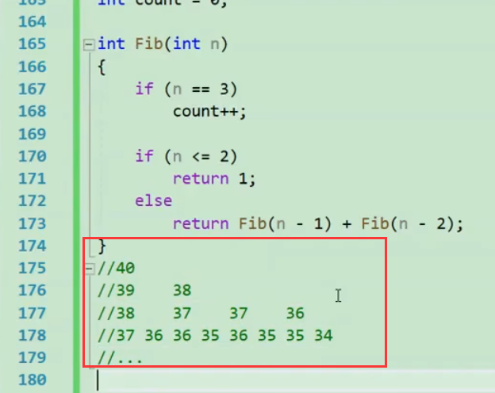
 |  |  | 斐波那契数列

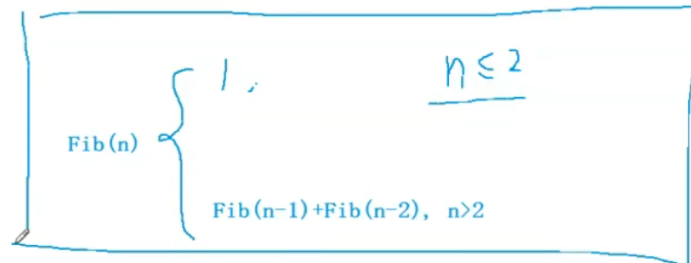

 |  |  |  | 公式

 |  |  |  |  |  |  |  | 这里用递归显然不合适了，复杂程度太大，大量的重复计算

